MAIN MENU
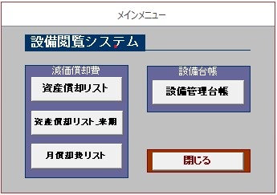
■MAIN MENU

検索
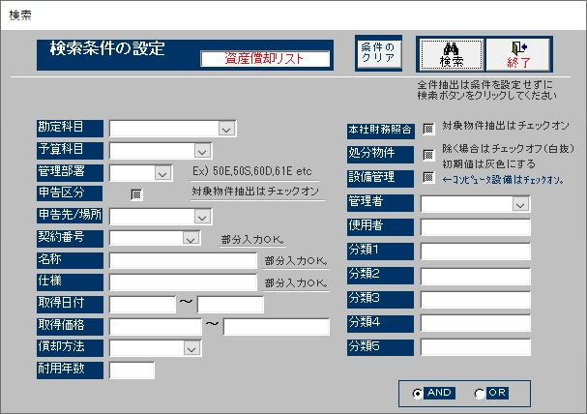
■検索

資産償却リスト
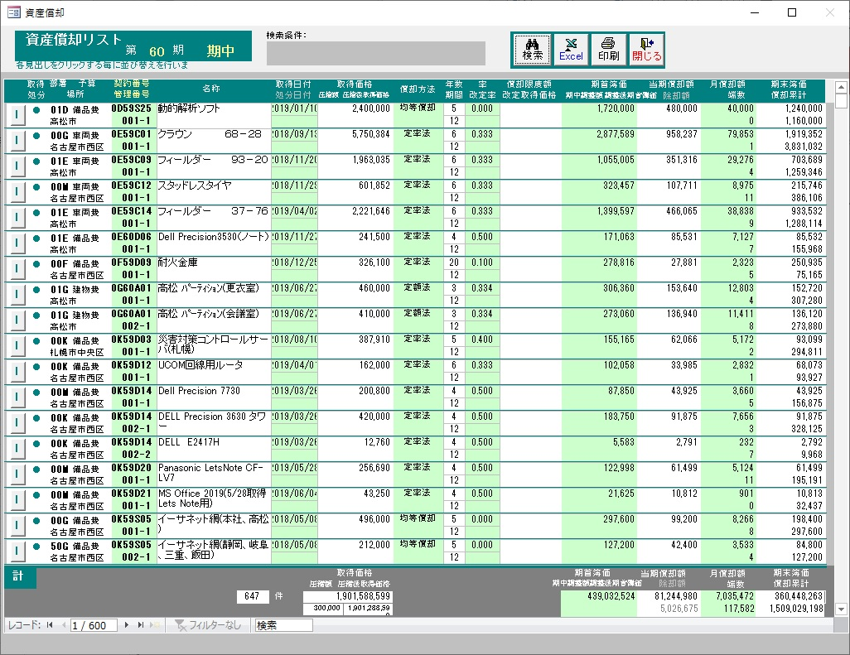
■資産償却リスト

検索2

■検索2

使用者選択
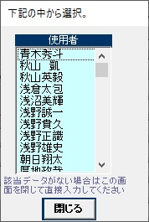
■使用者選択

分類選択
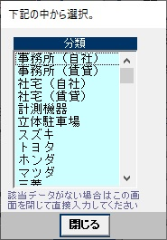
■分類選択

資産月償却マスター
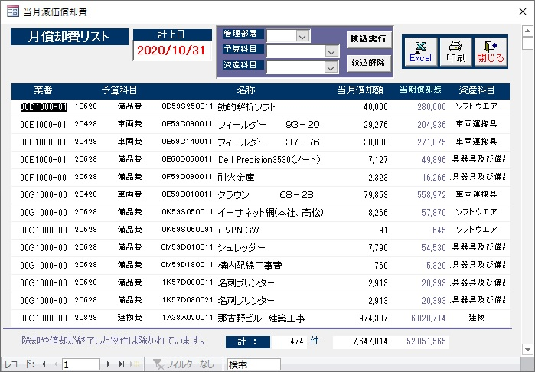
■資産月償却マスター

資産管理台帳
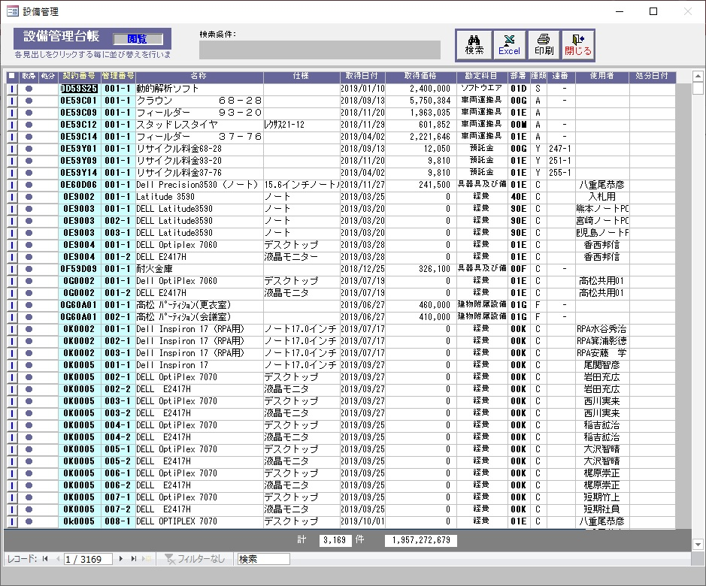
■資産管理台帳

資産管理マスター_詳細
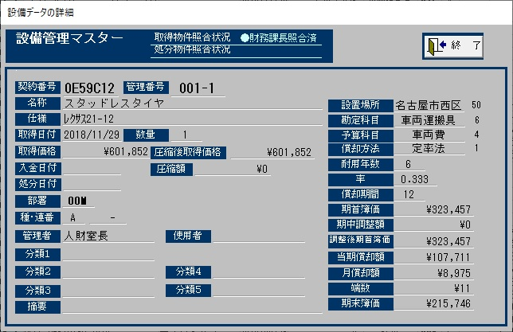
■資産管理マスター_詳細

バージョン
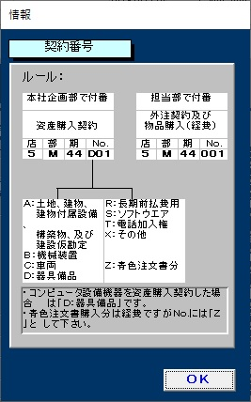
■バージョン

